Legenda
Indicador | Fórmula
Receita | Demonstrativo.
Lucro Bruto | Demonstrativo.
LAIR | Demonstrativo.
Lucro Líquido | Demonstrativo.
Capex | "-1*Compra liq de ativo permanente"
Capex | Se compra líq de ativo perm = 0: aplicação no ativo permanente - venda de ativos fixos
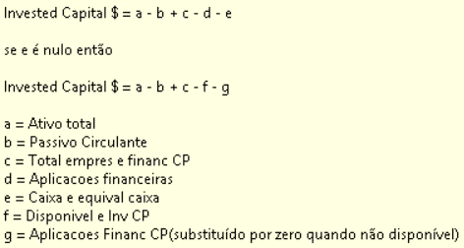
Invested Capital

Patrimônio Líquido | Demonstrativo.
Ativo Total | Demonstrativo.
Div Tt Bruta | Total emprest. e financ. CP + Total emprest. e financ. LP
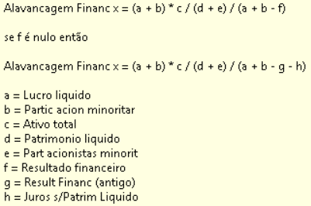
AlaFin

Capital Giro | Ativo Circulante - Passivo Circulante
Aplicações Financeiras | Demonstrativo.
Financiamento Obtido Líquido | Demonstrativo.
Caixa Gerado nas Oper. | Demonstrativo.
Dividendos Pagos | Demonstrativo.
Receitas Financeiras | Demonstrativo.

